Вопросы разработке
№ | Имя Фамилия | Функционал | Вопрос | Ссылка на скриншот (если необходимо) | Ответ на вопрос | Статус
1 | Янова Екатерина | Тестирование и выполнение задачи на время пользователем | Согласно требованиям, записаться на собеседование можно только в случае успешного решения задачи. Но согласно скрину, подойдет любое решение. Так ли это? Окно звершения решения задачи https://dev.rs.fedag.tech/task-solution/step1/step2/finish |  | По требованиям, фронт не доработан | Закрыт
2 | Янова Екатерина | Личная карточка кандидата | В требованиях написано что карточка кандидата должна содержать поле "область", но его нет, поиск по нему невозможен. В тест-кейсах по регистрации ее заполнение нигде не требовалось. |  | Убрали, этого поля быть не должно | Закрыт
3 | Янова Екатерина | Регистрация | Серая зона - являются ли багом ошибки масштабирования? | 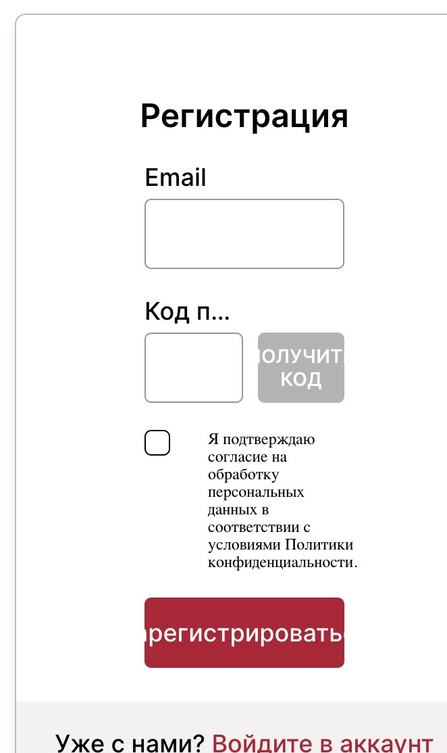 | Данной формы не будет, вход регистрация происходят в другой вкладке | а другие поля?https://dev.rs.fedag.tech/initial-setup проверьте. тоже некрасиво | будет меняться
4 | Янова Екатерина | Макеты | Серая зона - кнопка "выйти" справа от лого FEDAG - временная? На макетах ее нет |  | Временная, сделана фронтом для удобства перемещения | Закрыт
5 | Шумилина Екатерина | Заполнение личных данных - место проживания | Должна ли быть кнопка Далее красного цвета,как указано в требованиях и макетах, при незаполненных полях Страна и Город? |  | Должна быть серого | Закрыт
6 | Даша Круглова | Запись на собеседование | Как проверить данный функционал, включая верстку? Исходя из требований, она позволяет выбрать дату только после успешного прохождения тестового задания. Будет ли у нас тестовое задание для теста? ( с обходом зашиты от копирования=)) |  | Он ещё не реализован | Закрыт
7 | Даша Круглова | Запись на собеседование | Какого цвета должна быть кнопка "Запись на собеседование" до получения письма на почту после успешного прохождения тестового задания? В фигме только одиин макет (предусмотрен ли в данном случае серый цвет?) |  | Нет, кнопка всегда красная, если пользователь все смог решить. Письмо на почту - просто информаирование | Закрыт
8 | Янова Екатерина | Регистрация | СЗ - что должно произойти при нажатии на чекбокс про конфиденциальность в блоке регистрация-1? Галка/заливка? |  | чекбокс в работе
9 | Янова Екатерина | Регистрация | Почему в блоке регистрация 2 поле называется "Подтвердите пароль"? Там ничего не подтверждается, а только повторяется |  | Это обычная проверка на правильность ввденного пароля - названо так для подтверждения уверенности что пользователь правильно его ввел, поэтому не является ошибкой | Закрыт
10 | Янова Екатерина | Регистрация | Зачем код подтверждения в окне регистрации вводится звездочками? Это проиворечит юскейсам |  | их нет, остались только в макете
11 | Янова Екатерина | Регистрация | При каком сценарии пользователь увидит вот этот макет? | 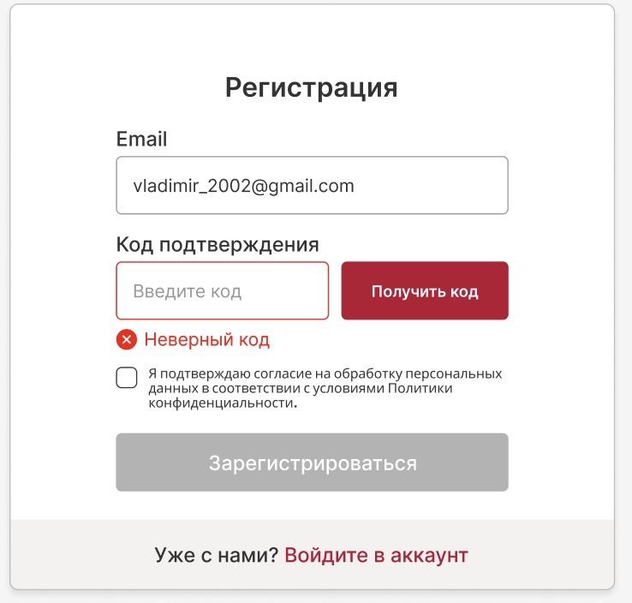 | Ни при каком, вход и регистрация происходит через отедльную вкладку, окна регистрации и входа выглядят иначе | Закрыт
12 | Янова Екатерина | Опыт | Почему при незпполненных полях на макете кнопка "Далее" бордовая? | 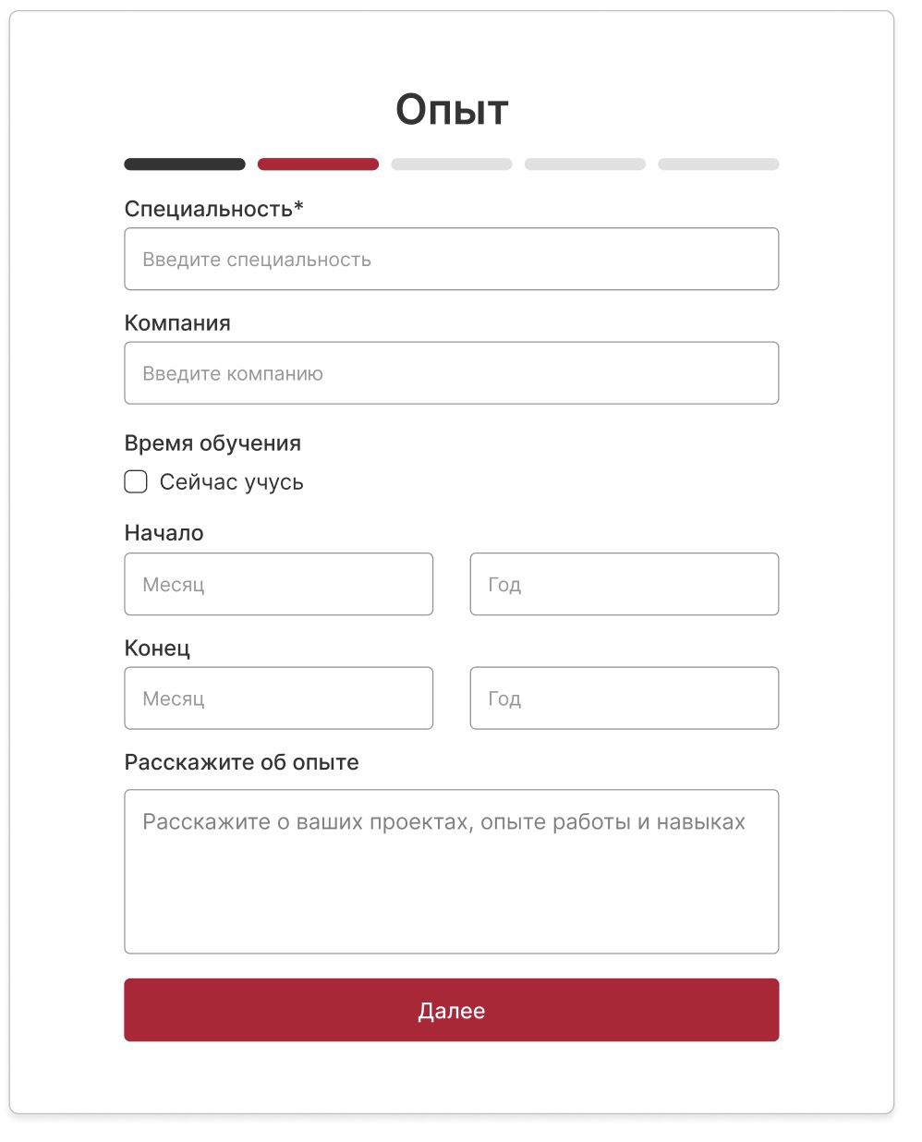 | в разных версиях было по-разному, будем менять! | Закрыт |  | 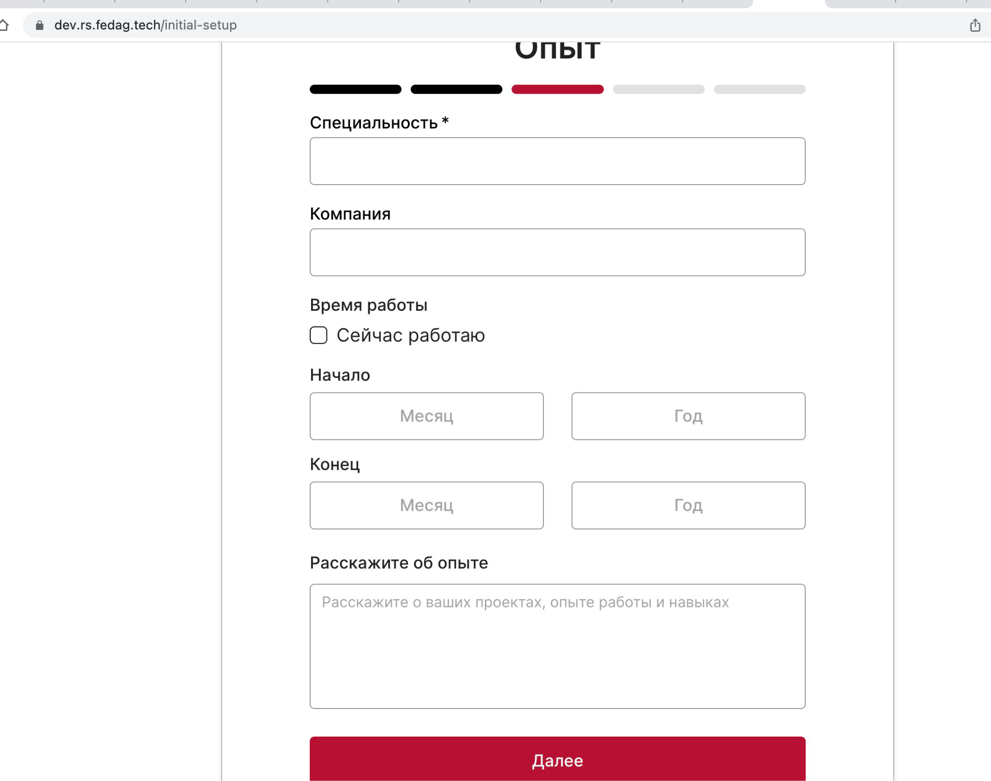
13 | Янова Екатерина | Опыт | Макеты в фигме и требованиях сильно расходятся, причем в требованиях явно более старая и менее качественная версия. Какой верить? | 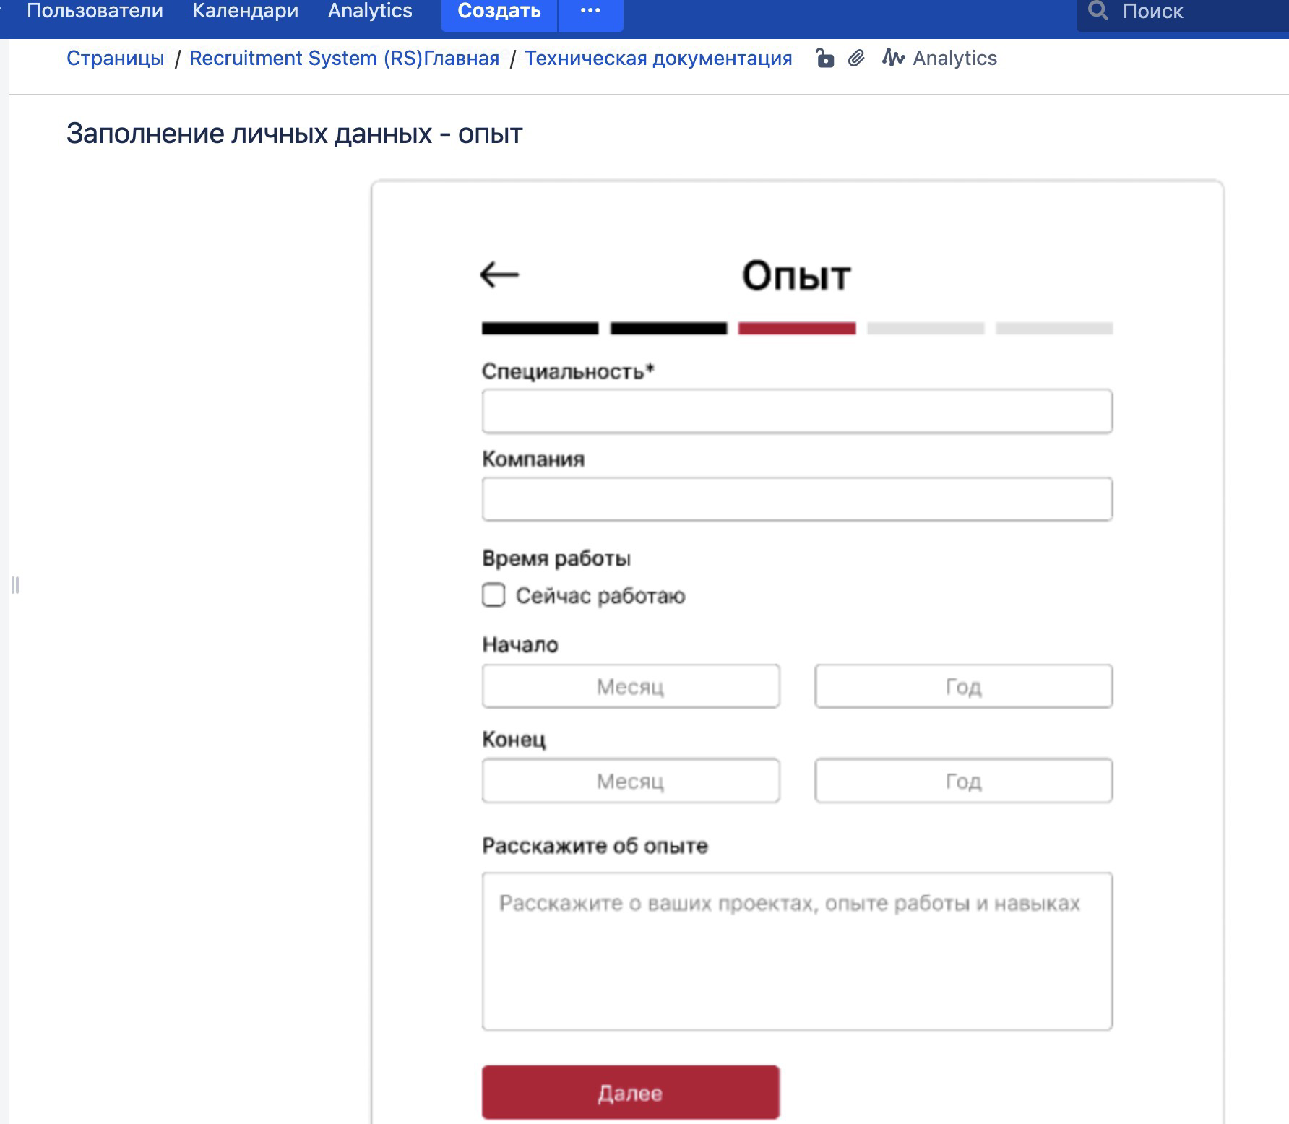 | На данный момент макет редактируется, требования пересмотрим, но более актуальная версия в требованиях на 31.07.2023 | Закрыт
14 | Янова Екатерина | Опыт | В макетах и по факту между названием поля и самим полем разное расстояние. Это пасс, но глобально это некачественная работа и наверное мы хотим сообщить об этом оунеру проекта? |  | исправим | Закрыт
15 | Янова Екатерина | Тестирование | Как будет выглядеть окно завершения тестирования в случае, если оно провалено? |  | в разработке у дизайнера | Закрыт
16 | Янова Екатерина | Тестирование | Что такое "Баллы"? |  | Баллы удаляем, в дальнейшем их не будет | Закрыт
17 | Шумилина Екатерина | Место проживания, образование, опыт | Кнопка Далее должна быть растянута по ширине страницы или от левого края до середины окна? В требованиях и макетах отличается |  | растянута по ширине страницы, ошибка в требованиях, картинки в требованиях добавлены для примера окон
18 | Шумилина Екатерина | Образование | Также на макетах и в требованиях расходится наличие плейсхолдеров в полях образование и названия учреждения/школы? Какой документ актуален? |  | ошибка в требованиях, картинки в требованиях добавлены для примера окон
19 | Даша Круглова | Авторизация | Есть ли ещё макеты для авторизации, чтобы уточнить детали? (Как должен выглядеть чекбокс при отметке; - какое сообщение должно выводиться при неправильно введенном имени; - про "обязательное поле" понятно, но на макетах, увы, этого нет.) |  | форма авторизации через кейклоак будет обновляться на макете | Закрыт
20 | Крипак Екатерина | Заполнение личных данных: базовая информация | Каким должен быть текст маски внутри области для ввода текста в окне "Базовая информация". Сейчас там написано: "Расскажите о себе и личным навыках, увлечениях". Допущена ошибка: "личным" вместо "личных". В требованиях данной информации нет. |  | пойдет в доработку
21 | Крипак Екатерина | Заполнение личных данных: базовая информация | На макете в Figma есть кнопка "Сохранить и завершить" в сером цвете. Она будет в таком положении в окне "Базовая информация" пока пользователь не ввёл данные в область для ввода текста"? Или кнопка сразу красного цвета? В требованиях ответа на этот вопрос нет. По логике - до ввода текста кнопка серого цвета, после ввода - красного, при наведении курсора - краснее, после нажатия ещё краснее. |  | будет сразу красная, информация "о себе" будет необязательное поле
22 | Крипак Екатерина | Заполнение личных данных: базовая информация | На макете у кнопки "←Назад" есть три оттенка красного. Правильно понимаю, что Red 700 базовое состояние, Red 800 - при наведении курсора, Red 900 - после того, как кнопка была нажата и при нажатии? |  | один вариант красного будет только
23 | Янова Екатерина | Регистрация | Пока форма регистрации пока не готова ни по форме, ни по содержанию. Соответственно, мы будем ждать отбивку, пока ничего касаемо регистрации не тестируется. |  | ориентировочно начало следующей недели
24 | Янова Екатерина | Сценарии | Что в сценарии 4 значит формулировка «менее 3 попыток тестирования?». А что, если больше? |  | не будет на нашем веку
25 | Янова Екатерина | Требования | Ни в макетах, ни по факту нет ни одной кнопки, позволяющей добавить несколько образований или несколько мест работы. А в требованиях это есть. Является ли заполнение данных частью блока регистрации и если да, каков наш план действий? |  | не будет на нашем веку
26 | Янова Екатерина | Требования | Пока пользователь нигде не указывает, фронт он или бэк, а тестовый набор вопросов всего один. Поэтому не может быть протестирован функционал, где разным кандидатам положены разные тесты. |  | не будет на нашем веку
27 | Янова Екатерина | Тест-кейсы в технической документации | Тест-кейс 4 и 5. Верно ли, что не первая авторизация пользователя сразу ведет на форму тестирования? То есть сценарий кандидата такой: зрегистрироваться, авторизоваться, заполнить инфо о себе, ВЫЙТИ, авторизоваться снова -> редирект на тест? |  | не смотрим никуда кроме раздела "требования" | Все верно, тест-кейсы прописаны верно, переход сразу на форму тестирования
28 | Янова Екатерина | Требования | В требованиях написано, что в тесте 20 вопросов, по факту сейчас - 15. Это баг? |  | Не баг, а будет "сколько угодно" вопросов
29 | Даша Круглова | Регистрация/Авторизация | В Требованиях указано, что в окна авторизации с регистрацией можно вводить абсолютно любые символы и их любое количество. Можно ли получить информацию по ограничениям? тк в данном случае смысла проверок как таковых нет( |  | будут дополнены ограничения в требованиях по количеству символов
30 | Даша Круглова | Регистрация | У Пароля и Подтверждения пароля в форме регистрации должна быть иконка "глаза", которая переключает режим отображения символов: делает их видимыми или скрывает? |  | пока такого функционала нет
31 | Янова Екатерина | Регистрация | В требованиях скрин окна регистрации включает в себя только поля. Должны ли мы проверять верстку остального, например то, что там англ язык? |  | регистрация в кейклоак, только поля
32 | Янова Екатерина | Регистрация | В требованиях только один скриншот про регистрацию - будут ли доп. окна с отражением ошибок заполнения, окно успешной регистрации или что-то подобное? |  | происходит в кейклоак, по сути нужно протестировать только переход в данную форму
33 | Янова Екатерина | Регистрация | На скрине в требованиях про регистрацию так и не появилось ссылки на политику конфиденциальности. Оставляем? |  | пока не добавляли
34 | Янова Екатерина | Тест | Куда должна вести кнопка "в личный кабинет" по завершении тестирования? Личный кабинет существует? Если да, уточните название макета |  | личный кабинет пока не реализован
35 | Янова Екатерина | Тест | Как выглядит страница завершения тестирования в случае провала? Какая формулировка, какие кнопки? |  | модальное окно сейчас в разработке
36 | Костя Петрунин | Верстка | На странице лишний элемент, баг ли это или что-то временное? | https://drive.google.com/file/d/1GBDQBr78XnKZslPQh6mRXQcJd1lx1-JV/view?usp=sharing | баг
37 | Екатерина Крипак | Восстановление пароля | В первом из трёх окон функциональности "Восстановление пароля" есть поле для ввода адреса электронной почты и плейсхолдер. Сейчас написано "Введите пароль". А как должно быть? "Введите e-mail" по аналогии с окном регистрациии? |  | восстановление пароля также происходит в кейклоак
38 | Даша Круглова | Регистрация/Авторизация | Вопрос по ссылкам на кейклок авторизации с регистрацией: всё так и останется? Или это временное решение и вернутся первоначальные макеты авторизации и рег? |  | кейклоак - окончательное решение
39 | Петрунин Костя | Символ * для сносок | Обратил внимание, что рядом с уточняющими подписями об обязательности поля символ сноски отличается от общепринятого и больше похож на крестик для закрытия окна, при этом некликабелен | https://drive.google.com/file/d/1HHhCmt78D7v-m3efMpgIY5IPLL3-UB4R/view?usp=sharing | останется как есть сейчас
40 | Петрунин Костя | Поведение кнопки | На странице "Базовая информация" кнопка "Сохранить и завершить" всегда красного цвета - активная, даже если: 1) не вводить данные в поле 2) ввести и удалить их - в фигме аналогичное поведение кнопки, предполагаю, что ошибка в макете была перенесена на стенд. При этом пустое поле сохранить не получается. | https://drive.google.com/file/d/16emiaueawr1rntgkk5E6qlnubNhg1ejc/view?usp=sharing | поле "о себе" будет сделано необязательным полем
41 | Даша Круглова | Регистрация/Авторизация | Вопрос по ограничениям ввода Пароль и подтверждение пароля: минимальное количество символов - 8, а максимальное ? Любые символы - это включая такие, как ^#№*~` или всё же есть ограничения? |  | ограничений на максимальное количество символов пароля нет, по самим символам ограничений нет
42 | Костя Петрунин | Информация о пользователе | Добавилась кнопка "пропустить", какова её функциональность? Не дублирует ли она большую красную кнопку книзу? | https://drive.google.com/file/d/1M4ZFh8XePMe5zO96kHKL1UAWSbZKCIHc/view?usp=sharing | дублирует
43 | Даша Круглова | Регистрация/Авторизация | Имя и Фамилия - какое минимальное количество символов для полей? |  | указакно в требованиях в ограничениях к окнам: имя - 50 символов, фамилия - 50 символов
НОВЫЕ
44 | Екатерина Крипак | Заполнение информации о пользователе/окно "Базовая информация" | После нажатия кнопки "Сохранить и завершить" в окне "Базовая информация" должно открываться окно с резюме кандидата и теми данными, которые он вносил в окна из блока "Заполнение информации о пользователе"? | https://drive.google.com/file/d/1bPL_CR52K_g3fuHjEKciQQlKHc17vcyq/view?usp=drive_link | да
45 | Костя Петрунин | Решение задачи | Ждать ли нам функционала "Решение задачи" на стенде в ближайшие дни? |  | нет
46 | Виктория Краснова | Заполнение информации о пользователе/окно "Навыки" | Окно "Навыки" по обновлённому макету в FIGMA теперь необязательное, но при незаполненном поле ввода клик на красную кнопку "Далее" не открывает следующее окно, а появляется красный текст ошибки "Обязятельное поле". Значит, окно "Навыки" по факту, всё же, обязятельное? | https://drive.google.com/file/d/1rvbYVvl3KPDRr9mHo4IgSjCup00BxgY6/view?usp=sharing | окно необязательное, будем исправлять на фронте
47 | Виктория Краснова | Заполнение информации о пользователе/окно "Навыки" | Что в требованиях к окну "Навыки" имеется в виду под списком? Это те четыре блока с навыками под заголовком "рекомендовано" в макете окна в FIGMA или будет ещё добавлена функциональность раскрывающегося списка? | https://drive.google.com/file/d/1AGcZqp3vAqXYYttQT7coIpvdZ1h6a17z/view?usp=sharing | в "введите навыки" есть контекстный поиск, можно будет выбрать больше навыков, чем предложено в рекомендованных
48 | Виктория Краснова | Заполнение информации о пользователе/окно "Навыки" | Если по требованиям Навыки выбираются из списка, то для чего тогда текст подсказки под полем ввода содержит другие навыки, отличные от тех, что в списке? Значит, допустим и ручной ввод любых других навыков, а не только добавление из списка? | https://drive.google.com/file/d/1AGcZqp3vAqXYYttQT7coIpvdZ1h6a17z/view?usp=sharing | есть контекстный поиск, где можно написать и выбрать навыки, навыков больше, чем предложено в рекомендованных
49 | Виктория Краснова | Заполнение информации о пользователе/окно "Навыки" | В том случае, если допустим и ручной ввод в поле "навыки", уточните, пожалуйста, какие есть ограничения для поля "Навыки"? |  | валидации пока нет
50 | Крипак Екатерина | Заполнение информации о пользователе/окно "Базовая информация" | Какую функцию выполняет кнопка "Пропустить" в окне "Базовая информация"? Если пользователь её нажмёт, в какое окно он попадёт (вопрос перекликается с вопросом #44 в этой таблице)? Сохранятся ли данные пользователя, введённые в окнах с 1 по 5 в блоке "Заполнение информации о пользователе", если он нажмёт кнопку "Пропустить"? Upd. Кнопка "Пропустить" пропала со стенда. Её уже не будет? |  | все данные сохраняются, "пропустить" еще в работе
51 | Шумилина Екатерина | Заполнение информации о пользователе/окно "Образование" | Кнопка "Добавить образование" в модальном окне блока Образование активна (красным цветом) всегда или только когда все обязательные поля заполнены? (В фигме и требованиях активна даже при незаполненных полях) |  | в работе
52 | Крипак Екатерина | Заполнение информации о пользователе/окно "Опыт" | Макет окна "Опыт" в Figma был доработан в ходе нашего проекта, макет в требованиях к этому окну тоже обновился и совпадает с Figma. А когда планируется обновление стенда? Потому что сейчас есть существенные отличия. |  | обновление будет позже
53 | Крипак Екатерина | Заполнение информации о пользователе/окно "Опыт" | В требованиях к полю "Специальность" в окне "Опыт" указано, что туда можно ввести строчные и заглавные буквы, длина от 1 до 64 символов, поле является обязательным (так как название поле отмечено *). Однако если посмотреть на макет, то на плейсхолдере написано "Выбрать", а не "Ввести". Также на макетах показано, что пользователь выбирает специальность из ниспадающего списка. |  | будем исправлять
54 | Крипак Екатерина | Заполнение информации о пользователе/окно "Опыт" | Вопрос по самому ниспадающему списку в поле "Специальность*" в окне "Опыт". На макете он содержит варианты "Java", "Python" и т.д. По логике специальность - это фронтэнд-разработчик, бекэнд-разработчик, программист, системный администратор и т.д. А "Java", "Python" - это инструменты, навыки, специализация или что-то в этом роде. Правильно ли названо поле? Или правильно ли на макете даны варианты в ниспадающем списке? |  | обратим внимание, будем переименовывать
55 | Янова Екатерина | Прохождение теста | Если не решить тест за отведенное время, появляется окно с кнопкой "завершить". Ее нажатие сейчас не делает ничего. Какой функционал в норме? |  | переход к окну с результатами теста
56 | Шумилина Екатерина | Заполнение информации о пользователе/окно "Место проживания" | В валидации к полям указано только, что строчные и заглавные буквы допускаются. Эти требования актуальны? Ведь бывают города и страны, где в названии присутствует пробел или дефис. Также не указано, буквы какого алфавита можно использовать. |  | валидацию будем дополнять
57 | Крипак Екатерина | Заполнение информации о пользователе/окно "Опыт" | Где можно найти все варианты, которые содержатся в ниспадающих списках "Специальность*" и "Лет опыта*" в окне "Добавление опыта работы"? |  | сейчас нигде
58 | Шумилина Екатерина | Заполнение информации о пользователе/окно "Образование" | С какого по какой годы в поле Год окончания можно выбрать в ниспадающем списке? |  | будет обновляться на стенде
59 | Костя Петрунин | Удаление данных о прохождении теста из БД | В инструкции написано, что для удаления в запросе DELETE необходимо в body запроса отправить e-mail пользователя, в каком формате подскажите пожалуйста ({"userEmail": "user1@mail.ru"}, просто e-mail?)
60 | Костя Петрунин | Личный кабинет пользователя | Слайд в фигме "Резюме специалиста" это личный кабинет пользователя ? | https://drive.google.com/file/d/18et0ldQ66rIvcaT88uxViFu5To74LWgN/view?usp=sharing

Баг-репорты
Id | Раздел | Название бага | Описание | Предусловия | Шаги воспроизведения | Скринкаст/скриншот | ОР | ФР | Окружение | Комментарий | Приоритет | Статус | Комментарий разработки
ВЁРСТКА
1001 | вёрстка, регистрация | В поле email окна регистрации отсутствует подложка с текстом "введите email" | - | - | 1. Пройти по ссылке https://dev.rs.fedag.tech/registration/step1 2. Сравнить открывшееся окно с макетом |  | В поле email окна регистрации видна подложка с текстом "введите email" | В поле email окна регистрации подложка с текстом отсутствует | Safari 16.3 (18614.4.6.1.6), Chrome 114.0.5735.198, firefox 111.0 (64-bit), яндекс браузер 23.5.4.679 (64-bit), Opera One(101.0.4843.25) |  | Низкий (Minor) | Закрыт (Closed)
1002 | вёрстка, регистрация | В поле "код подтверждения" окна регистрации отсутствует подложка с текстом "введите код" | - | - | 1. Пройти по ссылке https://dev.rs.fedag.tech/registration/step1 2. Сравнить открывшееся окно с макетом |  | В поле "код подтверждения" окна регистрации видна подложка с текстом "введите код" | В поле "код подтверждения" окна регистрации подложка с текстом отсутствует | Safari 16.3 (18614.4.6.1.6), Chrome 114.0.5735.198, firefox 111.0 (64-bit), яндекс браузер 23.5.4.679 (64-bit), Opera One(101.0.4843.25) |  | Низкий (Minor) | Закрыт (Closed)
1003 | вёрстка, регистрация | Цвет кнопки первичного окна регистрации не соответствует макету | - | - | 1. Пройти по ссылке https://dev.rs.fedag.tech/registration/step1 2. Сравнить открывшееся окно с макетом |  | Цвет кнопки "Зарегистрироваться" серый | Цвет кнопки "Зарегистрироваться" бордовый | Safari 16.3 (18614.4.6.1.6), Chrome 114.0.5735.198, firefox 111.0 (64-bit), яндекс браузер 23.5.4.679 (64-bit), Opera One(101.0.4843.25) |  | Высокий (Major) | Закрыт (Closed)
1004 | вёрстка, регистрация | Шрифт блока текста о конфиденциальности не соответствует макету | - | - | 1. Пройти по ссылке https://dev.rs.fedag.tech/registration/step1 2. Сравнить открывшееся окно с макетом |  | Шрифт блока текста о конфиденциальности соответствует макету | Шрифт блока текста о конфиденциальности не соответствует макету | Safari 16.3 (18614.4.6.1.6), Chrome 114.0.5735.198, firefox 111.0 (64-bit), яндекс браузер 23.5.4.679 (64-bit), Opera One(101.0.4843.25) |  | Незначительный (Trivial) | Закрыт (Closed)
1005 | вёрстка, регистрация | Цвет кнопки вторичного окна регистрации не соответствует макету | - | - | 1. Пройти по ссылке https://dev.rs.fedag.tech/registration/step1/step2 2. Сравнить открывшееся окно с макетом |  | Цвет кнопки "Зарегистрироваться" серый | Цвет кнопки "Зарегистрироваться" бордовый | Safari 16.3 (18614.4.6.1.6), Chrome 114.0.5735.198, firefox 111.0 (64-bit), яндекс браузер 23.5.4.679 (64-bit), Opera One(101.0.4843.25) |  | Высокий (Major) | Закрыт (Closed)
1006 | вёрстка, регистрация | Слова "дата рождения" во вторичном окне регистрации ближе к полю ввода, чем на макете | - | - | 1. Пройти по ссылке https://dev.rs.fedag.tech/registration/step1/step2 2. Сравнить открывшееся окно с макетом |  | Расстояние между словами "дата рождения" и полем ввода соответствует макету | Расстояние между словами "дата рождения" и полем ввода меньше, чем на макете | Safari 16.3 (18614.4.6.1.6), Chrome 114.0.5735.198, firefox 111.0 (64-bit), яндекс браузер 23.5.4.679 (64-bit), Opera One(101.0.4843.25) |  | Незначительный (Trivial) | Закрыт (Closed)
1007 | вёрстка, регистрация | В поле "Имя и фамилия" вторичного окна регистрации отсутствует подложка с текстом "введите имя и фамилию" | - | - | 1. Пройти по ссылке https://dev.rs.fedag.tech/registration/step1 2. Сравнить открывшееся окно с макетом |  | В поле "Имя и фамилия" окна регистрации видна подложка с текстом "введите имя и фамилию" | В поле "Имя и фамилия" окна регистрации подложка с текстом отсутствует | Safari 16.3 (18614.4.6.1.6), Chrome 114.0.5735.198, firefox 111.0 (64-bit), яндекс браузер 23.5.4.679 (64-bit), Opera One(101.0.4843.25) |  | Низкий (Minor) | Закрыт (Closed)
1008 | вёрстка, регистрация | В полях "Пароль" и "Подтвердите пароль" вторичного окна регистрации отсутствует подложка с текстом "введите пароль" | - | - | 1. Пройти по ссылке https://dev.rs.fedag.tech/registration/step1 2. Сравнить открывшееся окно с макетом |  | В полях "Пароль" и "Подтвердите пароль" вторичного окна регистрации видна подложка с текстом "введите пароль" | В полях "Пароль" и "Подтвердите пароль" вторичного окна регистрации подложка с текстом отсутствует | Safari 16.3 (18614.4.6.1.6), Chrome 114.0.5735.198, firefox 111.0 (64-bit), яндекс браузер 23.5.4.679 (64-bit), Opera One(101.0.4843.25) |  | Низкий (Minor) | Закрыт (Closed)
1009 | вёрстка, прохождение теста | В окне подготовки к тестированию изображение примера процесса менее четкое, чем на макете | - | - | 1. Пройти по ссылке https://dev.rs.fedag.tech/test/step1 2. Сравнить открывшееся окно с макетом |  | В окне подготовки к тестированию изображение примера процесса четкое | В окне подготовки к тестированию изображение примера процесса менее четкое, чем на макете | Safari 16.3 (18614.4.6.1.6), Chrome 114.0.5735.198, firefox 111.0 (64-bit), Opera One(101.0.4843.25); Яндекс браузер для MacOs 23.3.0.2318 (64-bit |  | Низкий (Minor) | Открыт (Open) | взяли в работу
1010 | вёрстка, прохождение теста | В окне заавершения тестирования отсутствует слово "время" | - | - | 1. Пройти по ссылке https://dev.rs.fedag.tech/test/step1/step2/finish 2. Сравнить открывшееся окно с макетом |  | В окне заавершения тестирования слева от затраченного времени присутствует слово "время" | В окне заавершения тестирования слева от затраченного времени отсутствует слово "время" | Safari 16.3 (18614.4.6.1.6), Chrome 114.0.5735.198, firefox 111.0 (64-bit), Opera One(101.0.4843.25); Яндекс браузер для MacOs 23.3.0.2318 (64-bit) |  | Низкий (Minor) | Открыт (Open) | взяли в работу
1011 | вёрстка, заполнение личных данных - место проживания | В окне "Место проживания" кнопка Далее растянута по ширине окна | - | - | 1. Пройти по ссылке https://dev.rs.fedag.tech/initial-setup 2. Сравнить открывшееся окно с требованиями |  | В окне "Место проживания" кнопка Далее располагается под полем ввода страны, по ширине данного поля | В окне "Место проживания" кнопка Далее располагается по ширине окна | Safari 16.3 (18614.4.6.1.6), Chrome 114.0.5735.198, firefox 111.0 (64-bit), яндекс браузер 23.5.4.679 (64-bit), Opera One(101.0.4843.25) |  | Низкий (Minor) | Закрыт (Closed) | будем исправлять
1012 | вёрстка, заполнение личных данных - образование | В окне "Образование" кнопка Далее растянута по ширине окна | - | - | 1. Пройти по ссылке https://dev.rs.fedag.tech/initial-setup 2. Заполнить поле "Страна" данными Россия, поле "Город" данными Москва 3. Нажать на кнопку далее 4. Сравнить открывшееся окно с требованиями |  | В окне "Образование" кнопка Далее располагается под полем Конец , по ширине данного поля | В окне "Образование" кнопка Далее располагается по ширине окна | Safari 16.3 (18614.4.6.1.6), Chrome 114.0.5735.198, firefox 111.0 (64-bit), яндекс браузер 23.5.4.679 (64-bit), Opera One(101.0.4843.25) |  | Низкий (Minor) | Закрыт (Closed) | будем исправлять
1013 | вёрстка, заполнение личных данных - образование | В окне "Образование" имеется грамматическая ошибка в слове "Учреждение" | - | - | 1. Пройти по ссылке https://dev.rs.fedag.tech/initial-setup 2. Заполнить поле "Страна" данными Россия, поле "Город" данными Москва 3. Нажать на кнопку далее 4. Сравнить открывшееся окно с требованиями |  | В окне "Образование" второе поле сверху имеет название "Название учреждения/школы" | В окне "Образование" второе поле сверху имеет название "Название учереждения/школы" | Safari 16.3 (18614.4.6.1.6), Chrome 114.0.5735.198, firefox 111.0 (64-bit), яндекс браузер 23.5.4.679 (64-bit), Opera One(101.0.4843.25) |  | Низкий (Minor) | Открыт (Open) | будем исправлять
1014 | вёрстка, заполнение личных данных - опыт | В окне "Опыт" кнопка Далее растянута по ширине окна | - | - | 1. Пройти по ссылке https://dev.rs.fedag.tech/initial-setup 2. Заполнить окна "проживание" и "образование" 3. Нажать на кнопку далее 4. Сравнить открывшееся окно с требованиями |  | В окне "Опыт" кнопка Далее по ширине равна полю "Месяц" | В окне "Опыт" кнопка Далее растянута по ширине окна | Safari 16.3 (18614.4.6.1.6), Chrome 114.0.5735.198, firefox 111.0 (64-bit), Opera One(101.0.4843.25) |  | Низкий (Minor) | Закрыт (Closed)
1015 | вёрстка, заполнение личных данных - опыт | В окне "Опыт" полосы заполнения отличаются от отображенных в требованиях | - | - | 1. Пройти по ссылке https://dev.rs.fedag.tech/initial-setup 2. Заполнить окна "проживание" и "образование" 3. Нажать на кнопку далее 4. Сравнить открывшееся окно с требованиями |  | В окне "Опыт" полосы заполнения прямоугольные | В окне "Опыт" полосы заполнения с закругленными краями | Safari 16.3 (18614.4.6.1.6), Chrome 114.0.5735.198, firefox 111.0 (64-bit), Opera One(101.0.4843.25) |  | Незначительный (Trivial) | Открыт (Open) | Добавлю тут общий комментарий ко всем баг-репортам: все полезно, все будем смотреть/править/менять. Спасибо вам!
1016 | вёрстка, регистрация | После заполнения поля email и нажатия на кнопку "получить код" ее цвет не меняется на серый, а текст не меняется на убывающий таймер 1 мин. | - | - | 1. Пройти по ссылке https://dev.rs.fedag.tech/registration/step1 2. Заполнить поле email валидным значением 3. Нажать на кнопку "получить код" |  | После нажатия на кнопку "получить код" ее цвет меняется на серый, а текст меняется на убывающий таймер 1 мин. | После нажатия на кнопку "получить код" ее цвет не меняется на серый, а текст не меняется на убывающий таймер 1 мин. | Safari 16.3 (18614.4.6.1.6), Chrome 114.0.5735.198, firefox 111.0 (64-bit), Opera One(101.0.4843.25) |  | Высокий (Major) | Закрыт (Closed)
1017 | вёрстка, регистрация | Кнопка "получить код" при заполненном валидным уже имеющимся в системе значением поле email не серого цвета и ниже поля не появляется крестик и надпись красным цветом "Данный email уже есть в системе" | - | - | 1. Пройти по ссылке https://dev.rs.fedag.tech/registration/step1 2. Заполнить поле email валидным имеющимся значением, например user1@mail.ru | 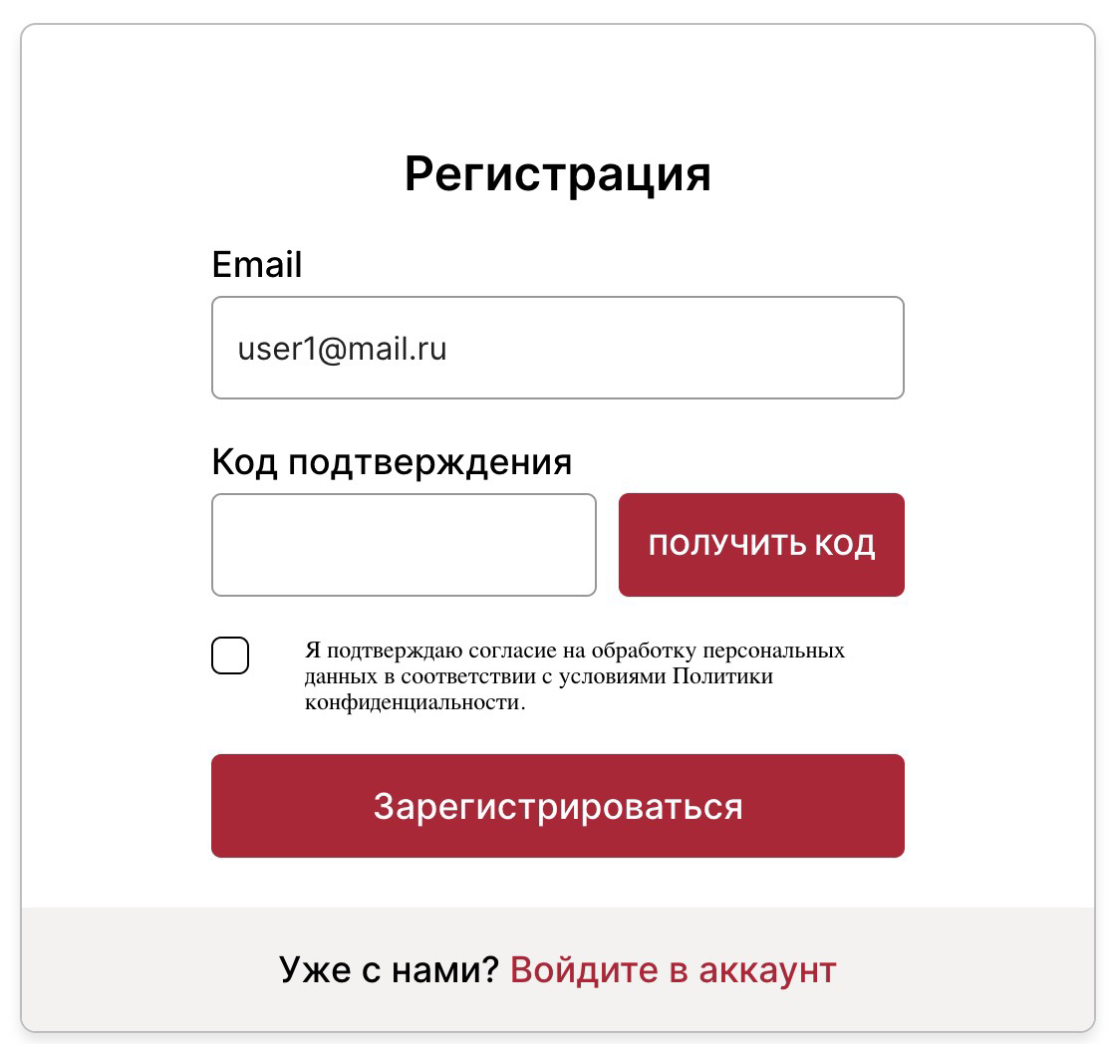 | Кнопка "получить код" серого цвета и ниже поля появляется крестик и надпись красным цветом "Данный email уже есть в системе" | Кнопка "получить код" бордового цвета и ниже поля не появляется крестик и надпись красным цветом "Данный email уже есть в системе" | Safari 16.3 (18614.4.6.1.6), Chrome 114.0.5735.198, firefox 111.0 (64-bit), Opera One(101.0.4843.25) |  | Низкий (Minor) | Закрыт (Closed)
1018 | вёрстка, регистрация | Когда поля "email" и "код подтверждения" заполнены валидными значениями, но чекбокс о конфиденциальности не отмечен - кнопка "зарегистрироваться" бордового цвета | - | - | 1. Пройти по ссылке https://dev.rs.fedag.tech/registration/step1 2. Заполнить поле email валидным, например vasya@mail.ru 3. Нажать кнопку "получить код" и ввести в поле полученное значение ЛИБО ввести любое значение |  | Кнопка "зарегистрироваться" серого цвета | Кнопка "зарегистрироваться" бордового цвета | Safari 16.3 (18614.4.6.1.6), Chrome 114.0.5735.198, firefox 111.0 (64-bit), Opera One(101.0.4843.25) |  | Низкий (Minor) | Закрыт (Closed)
1019 | вёрстка, опыт работы | Функция возврата назад реализована не черной срелкой слева от заголовка | - | - | 1. Пройти по ссылке https://dev.rs.fedag.tech/initial-setup 2. Заполнить страну и город, нажать "Далее" 3. Заполнить окно образования, нажать "Далее" 4. Сравнить открывшееся окно с макетом и требованиями |  | Кнопка "Назад" - черная стрелка левее заголовка | Кнопка "Назад" - бордовая стрелка и слово "назад" выше зашголовка | Safari 16.3 (18614.4.6.1.6), Chrome 114.0.5735.198, firefox 111.0 (64-bit), Opera One(101.0.4843.25) |  | Низкий (Minor) | Открыт (Open) | будем смотреть
1020 | вёрстка, авторизация | В поле "Email" плейсхолдер "Введите email" | - | - | Пройти по ссылке https://dev.rs.fedag.tech/login | https://drive.google.com/file/d/1LYTxofvVwCkq1gvQ_ac3U60jxPr5LE6t/view?usp=drive_link | В поле "Email" плейсхолдер "Введите email" | В поле "Email" нет надписи в плейсхолдер "Введите email" | Chrome 114.0.5735.198, firefox 111.0 (64-bit), Opera One(101.0.4843.25), Яндекс Браузер 23.7.1.1140 (64-bit) |  | Низкий (Minor) | Открыт (Open)
1021 | вёрстка, авторизация | В поле "Пароль" плейсхолдер "Введите пароль" | - | - | Пройти по ссылке https://dev.rs.fedag.tech/login | https://drive.google.com/file/d/1LYTxofvVwCkq1gvQ_ac3U60jxPr5LE6t/view?usp=drive_link | В поле "Пароль" плейсхолдер "Введите пароль" | В поле "Пароль" нет надписи в плейсхолдер "Введите пароль" | Chrome 114.0.5735.198, firefox 111.0 (64-bit), Opera One(101.0.4843.25), Яндекс Браузер 23.7.1.1140 (64-bit) |  | Низкий (Minor) | Открыт (Open)
1022 | верстка, место проживания | В окнах Место проживания и Образование, полосы прогресса со скругленными краями | - | - | 1. Пройти по ссылке https://dev.rs.fedag.tech/initial-setup 2. Сравнить окно Место проживания с требованиями 3. Заполнить поле Страна* данными Россия, заполнить поле Город* данными Москва 4. Нажать на кнопку Далее 5. Сравнить окно Образование с требованиями. | https://drive.google.com/file/d/1PqguOwxKjqCuFF4A0fII2mFxW0DOndtY/view?usp=sharing https://drive.google.com/file/d/1jGtZmIIGmqqqm_5OGRX-7v_4HL_YFBLw/view?usp=sharing | Полосы прогресса прямоугольной формы | Полосы прогресса имеют скругленные края | Chrome 114.0.5735.198, firefox 111.0 (64-bit), Opera One(101.0.4843.25), Яндекс Браузер 23.7.1.1140 (64-bit) |  | Незначительный (Trivial) | Открыт (Open)
1023 | верстка, образование | Функция возврата в предыдущее окно реализована красной стрелкой в верхнем левом углу страницы | - | - | 1. Пройти по ссылке https://dev.rs.fedag.tech/initial-setup 2. Заполнить поле Страна* данными Россия, заполнить поле Город* данными Москва 3. Нажать на кнопку Далее | https://drive.google.com/file/d/1PqguOwxKjqCuFF4A0fII2mFxW0DOndtY/view?usp=sharing | Стрелка в верхнем левом углу черного цвета | Стрелка в верхнем левом углу красного цвета | Chrome 114.0.5735.198, firefox 111.0 (64-bit), Opera One(101.0.4843.25), Яндекс Браузер 23.7.1.1140 (64-bit) |  | Незначительный (Trivial) | Открыт (Open)
1024 | верстка, решение задачи, окно "Решение задачи завершено" | Цвет шрифта заголовка и основного текста отличается от цвета в макете | - | - | https://dev.rs.fedag.tech/task-solution/step1/step2/finish | https://drive.google.com/file/d/1IykYC9wblZNEOrlo_BY0M723Cb_ccme9/view?usp=sharing | цвет шрифта - rgba(51, 51, 51, 1) | цвет шрифта - gba(0, 0, 0, 1) | Google Chrome MacOS 115.0.5790.170 (Официальная сборка), (x86_64); Safari 16.5 (17615.2.9.11.6, 17615); Firefox for MacOS 114.0.1 (64-разрядный); Яндекс браузер для MacOs 23.3.0.2318 (64-bit); Opera One (версия: 100.0.4815.76) |  | Незначительный (Trivial) | Открыт (Open)
1025 | верстка, решение задачи, окно "Решение задачи завершено", кнопка "Записаться на собеседование" | Цвет красной кнопки при наведении мышки не меняется на более тёмный оттенок | 1) аналогично с кнопкой "Перейти к решению задачи" в приветственном окне перед переходом к задаче 2) аналогично в "Базовой информации" | - | 1. Открыть https://dev.rs.fedag.tech/task-solution/step1/step2/finish 2. Навести мышку на кнопку "Записаться на собеседование" | https://drive.google.com/file/d/1FNvUTf2gy-teAe4K6BwFGlpVOU2ilmML/view?usp=sharing | фон кнопки меняется на более тёмный оттенок | фон кнопки меняется на более светлый оттенок | Google Chrome MacOS 115.0.5790.170 (Официальная сборка), (x86_64); Safari 16.5 (17615.2.9.11.6, 17615); Firefox for MacOS 114.0.1 (64-разрядный); Яндекс браузер для MacOs 23.3.0.2318 (64-bit); Opera One (версия: 100.0.4815.76) |  | Незначительный (Trivial) | Открыт (Open)
1026 | верстка, 1) приветственное окно решения задачи, "20 минут" в тексте с описанием задачи 2) в приветственном окне перед тестированием | font-weight выделенного текста внутри другого текста - больше ожидаемого | 1) текст "20 минут" окружен <b> 2) текст "20 вопросов" и "25 минут" окружены тегом <strong> | - | Открыть https://dev.rs.fedag.tech/task-solution/step1 | https://drive.google.com/file/d/1DHs7oZzc09g0lqZrR86nHoWFTLvpbMBK/view?usp=sharing | 1) font-weight текста "20 минут" - 700 2) font-weight текста "20 вопросов" и "25 минут" - 700 | 1) font-weight текста "20 минут" - 600 2) font-weight текста "20 вопросов" и "25 минут" - 600 | Google Chrome 114.0.5735.198 MacOS 115.0.5790.170 (Официальная сборка), (x86_64); Safari 16.5 (17615.2.9.11.6, 17615), 16.3 (18614.4.6.1.6); Firefox for MacOS 114.0.1 (64-разрядный), 111.0 (64-bit); Яндекс браузер для MacOs 23.3.0.2318 (64-bit); Opera One (версия: 100.0.4815.76, 101.0.4843.25) |  | Незначительный (Trivial) | Открыт (Open)
1027 | вёрстка, заполнение личных данных, окно "Место проживания" | Шрифт заголовка и названия полей не соответствует макету, требованиям | 1) Аналогично в окнах "Образование", "Опыт", "Навыки", "Базовая информация" | - | 1. Пройти по ссылке https://dev.rs.fedag.tech/initial-setup 2. Сравнить открывшееся окно с требованиями | https://drive.google.com/file/d/1bzDKd9GDEKNEoT6S0Ca5BNZ82vJvb1qL/view?usp=drive_link | Шрифт заголовка и названия полей соответствует макету, требованиям | Шрифт заголовка и названия полей не соответствует макету, требованиям | Google Chrome 115.0.5790.171 (Официальная сборка), (64 бит), Windows 10 Home version 22H2 |  | Низкий (Minor) | Открыт (Open)
1028 | верстка, образование | Слева над рамкой блока "Образование" расположена кнопка "←Назад" | - | - | 1. Пройти по ссылке https://dev.rs.fedag.tech/initial-setup 2. Заполнить поле Страна* данными Россия, заполнить поле Город* данными Москва 3. Нажать на кнопку Далее | https://drive.google.com/file/d/1PqguOwxKjqCuFF4A0fII2mFxW0DOndtY/view?usp=sharing | Кнопка ←Назад расположена внутри рамки, слева от заголовка "Образование" | Кнопка ←Назад расположена слева над рамкой блока "Образование" | Chrome 114.0.5735.198, firefox 111.0 (64-bit), Opera One(101.0.4843.25), Яндекс Браузер 23.7.1.1140 (64-bit) |  | Низкий (Minor) | Открыт (Open)
1029 | вёрстка, заполнение личных данных, окно "Навыки" | В окне "Навыки" отображается название списка "Рекомендованные" | - | - | 1. Пройти по ссылке https://dev.rs.fedag.tech/initial-setup 2. Заполнить поле Страна* данными Россия, заполнить поле Город* данными Москва 3. Нажать на кнопку Далее 4. Нажать кнопку далее в окне "Образование" 5. Заполнить поле "Специальность" в окне "Опыт" значением "тестировщик" 6. Нажать на кнопку Далее 7. Сравнить открывшееся окно "Навыки" с требованиями | https://drive.google.com/file/d/1HheOdHmfow9GXu0iw_FC7y9epkZTD3DW/view?usp=sharing | В окне "Навыки" отображается название списка "Рекомендовано" | В окне "Навыки" отображается название списка "Рекомендованные", которое не совпадает с требованиями макета | google chrome 115.0.5790.171 (Официальная сборка), (64 бит), mozilla firefox 116.0.1 (64-bit), Opera One(версия: 101.0.4843.33), яндекс браузер 23.7.1.1140 (64-bit), Safari 16.3 (18614.4.6.1.6) |  | Низкий (Minor) | Исправлен (Fixed)
1030 | На всех страницах стенда | Лишний символ "," на странице | - | - | открыть страницу: 1) https://dev.rs.fedag.tech/registration/step1 2) https://dev.rs.fedag.tech/registration/step1/step2 3) https://dev.rs.fedag.tech/registration/step1/step2/step3 4) https://dev.rs.fedag.tech/newpassword 5) https://dev.rs.fedag.tech/reset/step1 6) https://dev.rs.fedag.tech/reset/step1/step2 7) https://dev.rs.fedag.tech/interview-time/step1 8) https://dev.rs.fedag.tech/interview-time/step1/success 9) https://dev.rs.fedag.tech/test/step1 10) https://dev.rs.fedag.tech/test/step1/step2 (необходимо закрыть pop-up окно) 11) https://dev.rs.fedag.tech/test/step1/step2/finish 12) https://dev.rs.fedag.tech/task-solution/step1 13) https://dev.rs.fedag.tech/task-solution/step1/step2 14) https://dev.rs.fedag.tech/task-solution/step1/step2/finish 15) https://dev.rs.fedag.tech/resume 16) https://dev.rs.fedag.tech/initial-setup 17) https://dev.rs.fedag.tech/admin/users 18) https://dev.rs.fedag.tech/admin/tasks 19) https://dev.rs.fedag.tech/admin/solutions 20) https://dev.rs.fedag.tech/admin/settings | https://drive.google.com/file/d/1GBDQBr78XnKZslPQh6mRXQcJd1lx1-JV/view?usp=sharing | Символ "," отсутствует | Символ "," отображается на странице | Google Chrome MacOS 115.0.5790.170 (Официальная сборка), (x86_64); Safari 16.5 (17615.2.9.11.6, 17615); Firefox for MacOS 114.0.1 (64-разрядный); Яндекс браузер для MacOs 23.3.0.2318 (64-bit) |  | Низкий (Minor) | Открыт (Open)
1031 | Базовая информация | Грамматическая ошибка в плейсхолдере окна ввода "О себе" на стенде и в макете | - | - | Пройти этапы заполнения анкеты до пункта "Базовая информация" https://dev.rs.fedag.tech/initial-setup | https://drive.google.com/file/d/1KINiNnfl1_6tYxHJ4lOesybmxRe-YiJI/view?usp=sharing | Текст плейсхолдера: "Расскажите о себе и личных навыках, увлечениях" | Текст плейсхолдера: "Расскажите о себе и личным навыках, увлечениях" | Google Chrome MacOS 115.0.5790.170 (Официальная сборка), (x86_64); Safari 16.5 (17615.2.9.11.6, 17615); Firefox for MacOS 114.0.1 (64-разрядный); Яндекс браузер для MacOs 23.3.0.2318 (64-bit), Google Chrome 115.0.5790.171, Mozilla Firefox 116.0.2, Opera 101.0.4843.33, Яндекс.Браузер 23.7.2.766 |  | Низкий (Minor) | Открыт (Open)
1032 | Базовая информация | Цвет заголовка окна "Базовая информация" и прозрачность отличаются от rgba(51, 51, 51, 1) | - | - | Пройти этапы заполнения анкеты до пункта "Базовая информация" https://dev.rs.fedag.tech/initial-setup | https://drive.google.com/file/d/1FaLHJkqoekgtz_963gS8gTqVIz7uIZmQ/view?usp=sharing | Заголовок "Базовая информация" цвета - rgba(51, 51, 51, 1) | Заголовок "Базовая информация" цвета - rgba(0, 0, 0, 0.87) | Safari 16.5 (17615.2.9.11.6, 17615); |  | Незначительный (Trivial) | Открыт (Open)
1033 | Базовая информация | При переходе к окну "Базовая Информация" рамка для ввода текста имеет красную обводку и под рамкой сноска об обязательности поля | - | - | Пройти этапы заполнения анкеты до пункта "Базовая информация" https://dev.rs.fedag.tech/initial-setup | https://drive.google.com/file/d/1xGE1n3IcZx_d2NGrvv3WMR5lIWWUUaSk/view?usp=sharing | При первом переходе к окну "Базовая информация" - сноска об обязательности поля отсутствует и рамка поля для ввода текста серого цвета. | При первом переходе к окну "Базовая информация" - под рамкой для ввода текста находится сноска об обязательности поля, само поле для ввода текста имеет красную рамку. | Safari 16.5 (17615.2.9.11.6, 17615); Google Chrome, 115.0.5790.171, Mozilla Firefox, 116.0.2, Opera, 101.0.4843.33, Яндекс.Браузер, 23.7.2.766 |  | Низкий (Minor) | Открыт (Open)
1034 | Базовая информация | Размер текста "О себе *" и прозрачность отличается от ожидаемых - 24px, rgba(51, 51, 51, 1) | - | - | Пройти этапы заполнения анкеты до пункта "Базовая информация" https://dev.rs.fedag.tech/initial-setup | https://drive.google.com/file/d/1iRwLCqZwQcvmdS0vGkCT3WqkWup9DkZ4/view?usp=sharing | Размер и цвет текста "О себе *" - 24px, rgba(51, 51, 51, 1) | Размер и цвет текста "О себе *" - 18px, rgba(0, 0, 0, 1) | Safari 16.5 (17615.2.9.11.6, 17615); Google Chrome 115.0.5790.171, Mozilla Firefox, 116.0.2, Opera, 101.0.4843.33, Яндекс.Браузер, 23.7.2.766 |  | Незначительный (Trivial) | Открыт (Open)
1035 | Вёрстка, заполнение личных данных, окно "Навыки" | В окне "Навыки" цвет заливки полей списка невыбранных навыков сетло-серый | - | - | 1. Пройти по ссылке https://dev.rs.fedag.tech/initial-setup 2. Заполнить поле Страна* данными Россия, заполнить поле Город* данными Москва 3. Нажать на кнопку Далее 4. Нажать кнопку далее в окне "Образование" 5. Заполнить поле "Специальность" в окне "Опыт" значением "тестировщик" 6. Нажать на кнопку Далее 7. Сравнить открывшееся окно "Навыки" с макетом | https://drive.google.com/file/d/1tHgffjMuYK0SGtO5rvyFixAEewgjJves/view?usp=sharing | В окне "Навыки" цвет заливки полей списка невыбранных навыков сетло-серый | В окне "Навыки" цвет заливки полей списка невыбранных навыков темно-серый | google chrome 115.0.5790.171 (Официальная сборка), (64 бит), mozilla firefox 116.0.1 (64-bit), Opera One(версия: 101.0.4843.33), яндекс браузер 23.7.1.1140 (64-bit), Safari 16.3 (18614.4.6.1.6) |  | Незначительный (Trivial) | Открыт (Open)
1036 | Вёрстка, заполнение личных данных, окно "Навыки" | В окне "Навыки" между текстом заголовка "Добавьте навык" и звездочкой есть пробел | - | - | 1. Пройти по ссылке https://dev.rs.fedag.tech/initial-setup 2. Заполнить поле Страна* данными Россия, заполнить поле Город* данными Москва 3. Нажать на кнопку Далее 4. Нажать кнопку далее в окне "Образование" 5. Заполнить поле "Специальность" в окне "Опыт" значением "тестировщик" 6. Нажать на кнопку Далее 7. Сравнить открывшееся окно "Навыки" с макетом | https://drive.google.com/file/d/1tHgffjMuYK0SGtO5rvyFixAEewgjJves/view?usp=sharing | Между текстом заголовка "Добавьте навык" и звездочкой нет пробела | Между текстом заголовка "Добавьте навык" и звездочкой есть пробел | google chrome 115.0.5790.171 (Официальная сборка), (64 бит), mozilla firefox 116.0.1 (64-bit), Opera One(версия: 101.0.4843.33), яндекс браузер 23.7.1.1140 (64-bit), Safari 16.3 (18614.4.6.1.6) |  | Незначительный (Trivial) | Закрыт (Closed)
1037 | Вёрстка, Заполнение личных данных, окно "Базовая информация" | Лишний знак "*" в подзаголовке "О себе" в окне "Базовая информация" | На макете веб-приложения в Figma подзаголовок "О себе" содержит символ "*", который указывает на обязательность заполнения поля для ввода текста, расположенного ниже подзаголовка. Однако разработчики ответили, что поле необязательное. |  | 1. Открыть тестовый стенд по ссылке https://dev.rs.fedag.tech/initial-setup 2. Ввести «Россия» в поле «Страна*» 3. Ввести «Москва» в поле «Город*» 4. Нажать на кнопку «Далее» 5. Нажать кнопку «Далее» в окне "Образование" 6. Ввести «Программист» в поле "Специальность*" в окне "Опыт" 7. Нажать на кнопку «Далее» 8. Выбрать «Java» в разделе «Рекомендованные» в окне «Навыки» 9. Нажать на кнопку «Далее» 10. Сравнить открывшееся окно «Базовая информация» с требованиями и макетом в Figma | https://drive.google.com/file/d/1be1x2kZC2hu8uhvgEMlwMvZpieQRcWsN/view?usp=sharing | В окне "Базовая информация" размещён подзаголовок "О себе" | В окне "Базовая информация" размещён подзаголовок "О себе *" | Safari 16.5 (17615.2.9.11.6, 17615); Google Chrome, 115.0.5790.171, Mozilla Firefox, 116.0.2, Opera, 101.0.4843.33, Яндекс.Браузер, 23.7.2.766 |  | Незначительный (Trivial) | Открыт (Open)
1038 | Вёрстка, Заполнение личных данных, окно "Базовая информация" | Размер шрифта текста плейсхолдера в окне "Базовая информация"- 16px | - | - | 1. Открыть тестовый стенд по ссылке https://dev.rs.fedag.tech/initial-setup 2. Ввести «Россия» в поле «Страна*» 3. Ввести «Москва» в поле «Город*» 4. Нажать на кнопку «Далее» 5. Нажать кнопку «Далее» в окне "Образование" 6. Ввести «Программист» в поле "Специальность*" в окне "Опыт" 7. Нажать на кнопку «Далее» 8. Выбрать «Java» в разделе «Рекомендованные» в окне «Навыки» 9. Нажать на кнопку «Далее» 10. Сравнить открывшееся окно «Базовая информация» с требованиями и макетом в Figma | Скрин 1: https://drive.google.com/file/d/1i0Hy1XDNsjXc5Gv1ieIXtdRoNPvFz2fr/view?usp=sharing, Скрин 2: https://drive.google.com/file/d/1ZcHj9Nx0bz3lkE7wO46N3hXthKbsQtwE/view?usp=drive_link | Размер шрифта текста плейсхолдера - 18px | Размер шрифта текста плейсхолдера - 16px | Google Chrome, 115.0.5790.171, Mozilla Firefox, 116.0.2, Opera, 101.0.4843.33, Яндекс.Браузер, 23.7.2.766 |  | Незначительный (Trivial) | Открыт (Open)
1039 | вёрстка, заполнение личных данных, окно "Место проживания" | В заголовках "Страна", "Город" между текстом и звездочкой есть пробел | - | - | 1. Пройти по ссылке https://dev.rs.fedag.tech/initial-setup 2. Сравнить окно "Место проживания" с требованиями | https://drive.google.com/file/d/1bzDKd9GDEKNEoT6S0Ca5BNZ82vJvb1qL/view?usp=drive_link | В заголовках "Страна", "Город" между текстом и звездочкой нет пробела | В заголовках "Страна", "Город" между текстом и звездочкой есть пробел | google chrome 115.0.5790.171 (Официальная сборка), (64 бит), mozilla firefox 116.0.1 (64-bit), Opera One(версия: 101.0.4843.33), яндекс браузер 23.7.1.1140 (64-bit), Safari 16.3 (18614.4.6.1.6) |  | Незначительный (Trivial) | Открыт (Open)
Функциональность
1040 | Регистрация | При вводе адреса guest#@test.ru не появляется текст об ошибке (ничего не происходит) |  |  | 1. Пройти по ссылке https://dev.rs.fedag.tech/ 2. Клик на registration 3. Заполнить поле email guest#@test.ru 4. Заполнить остальные поля 5. Клик "Регистрация" | https://drive.google.com/file/d/1Qju1n98BNrY9saB-xJjlzpcS2Y7AOa0n/view?usp=sharing | Должно появиться сообщение об ошибке из-за недопустимого символа в логине | Ничего не происходит | Opera One (версия: 100.0.4815.76) | Оптимизация повторяющихся ошибок: https://drive.google.com/file/d/16--PrOAKz1uhFw3GWQJK0rP38mvwcYcd/view?usp=sharing - gue!st@test.ru | Низкий (Minor) | Открыт (Open)
1041 | Регистрация | Можно зарегистрироваться с адресом,в котором несуществующий домен с цифрами |  |  | 1. Пройти по ссылке https://dev.rs.fedag.tech/ 2. Клик на registration 3. Заполнить поле email guest@te-st.ru 4. Заполнить остальные поля 5. Клик "Регистрация" | https://drive.google.com/file/d/1B5dnX-Dk3iJCs01CU9raJeEBwMPBVYvX/view?usp=sharing | Должно появиться сообщение об ошибке из-за недопустимого домена | Происходит регистрация, появляется сообщение, что такой "E-mail уже существует" | Opera One (версия: 100.0.4815.76) | Оптимизация повторяющихся ошибок: https://drive.google.com/file/d/1bEWkNXNDx-sD46WdhxR1lyXCgmuXudZJ/view?usp=sharing - guest@t-est.ru https://drive.google.com/file/d/1CMW9NtG5X1u3qRm9iqA9zq0bjOulQhL4/view?usp=sharing - guest@testru https://drive.google.com/file/d/1vQ4jVv7X0ytS16bmt9dKianAHVDrFVk8/view?usp=sharing - guest@te.st.ru | Низкий (Minor) | Открыт (Open)
1042 | Вёрстка, заполнение личных данных, окно "Навыки" | По клику на кнопку "Далее" в окне "Навыки" при незаполненном поле ввода не открывается окно "Базовая информация" | Проверка необязательности | Пользователь зарегистрирован Пользователь ранее не авторизировался в системе как кандидат | 1. Пройти по ссылке https://dev.rs.fedag.tech/initial-setup 2. Заполнить поле Страна* данными Россия, заполнить поле Город* данными Москва 3. Нажать на кнопку Далее 4. Нажать кнопку "Далее" в окне "Образование" 5. Заполнить обязательные поля в окне "Опыт" значениями из списка 6. Нажать на кнопку "Далее" 7. В открывшемся окне "Навыки" кликнуть на кнопку "Далее" | https://drive.google.com/file/d/1rvbYVvl3KPDRr9mHo4IgSjCup00BxgY6/view?usp=drive_link | Открылось окно "Базовая информация" | Перехода в окно "Базовая информация не происходит. Цвет кнопки "Далее" серый. Рамка поля ввода "Навыки" красная, под ней отобразился красный текст ошибки "Обязательное поле" | google chrome 115.0.5790.171 (Официальная сборка), (64 бит), mozilla firefox 116.0.1 (64-bit), Opera One(версия: 101.0.4843.33), яндекс браузер 23.7.1.1140 (64-bit), Safari 16.3 (18614.4.6.1.6) |  | Высокий (Major) | Открыт (Open)
1043 | Вёрстка, заполнение личных данных, окно "Навыки" | При удалении всех добавленных ранее значений из поля ввода "Навыки" кнопка "Далее" становится неактивной, серого цвета | Проверка необязательности | Пользователь зарегистрирован Пользователь ранее не авторизировался в системе как кандидат | 1. Пройти по ссылке https://dev.rs.fedag.tech/initial-setup 2. Заполнить поле Страна* данными Россия, заполнить поле Город* данными Москва 3. Нажать на кнопку Далее 4. Нажать кнопку "Далее" в окне "Образование" 5. Заполнить поле "Специальность" в окне "Опыт" значением "тестировщик" 6. Нажать на кнопку Далее 7. В окне "Навыки" выбрать кликом навык "Java" из списка "Рекомендовано" 8. Удалить навык ""Java" кликом на крестик в поле с этим навыком в блоке "Выбрано" 9. Сравнить кнопку "Далее" с макетом окна "Навыки" | https://drive.google.com/file/d/1eY6mxhmU8o2ulb1_8UAFuhT01WnZdLZg/view?usp=sharing | Кнопка "Далее" активна, красного цвета | Кнопка "Далее" стала неактивной, серого цвета | google chrome 115.0.5790.171 (Официальная сборка), (64 бит), mozilla firefox 116.0.1 (64-bit), Opera One(версия: 101.0.4843.33), яндекс браузер 23.7.1.1140 (64-bit), Safari 16.3 (18614.4.6.1.6) |  | Высокий (Major) | Открыт (Open)
1044 | Вёрстка, заполнение личных данных, окно "Навыки" | При удалении всех добавленных ранее навыков под полем ввода "Навыки" отображается текст ошибки "Поле должно содержать хотя бы 1 навык", рамка поля красная | Проверка необязательности | Пользователь зарегистрирован Пользователь ранее не авторизировался в системе как кандидат | 1. Пройти по ссылке https://dev.rs.fedag.tech/initial-setup 2. Заполнить поле Страна* данными Россия, заполнить поле Город* данными Москва 3. Нажать на кнопку Далее 4. Нажать кнопку Далее в окне "Образование" 5. Заполнить поле "Специальность" в окне "Опыт" значением "тестировщик" 6. Нажать на кнопку Далее 7. В окне "Навыки" выбрать кликом навык "Java" из списка "Рекомендовано" 8. Удалить навык "Java" кликом на крестик в поле с этим навыком в блоке "Выбрано" 9. Сравнить поле ввода с макетом окна "Навыки" | https://drive.google.com/file/d/1eY6mxhmU8o2ulb1_8UAFuhT01WnZdLZg/view?usp=drive_link | Поле ввода отображается в исходном состоянии, рамка поля серая | Под полем ввода "Навыки" отображается текст ошибки "Поле должно содержать хотя бы 1 навык", рамка поля красная | google chrome 115.0.5790.171 (Официальная сборка), (64 бит), mozilla firefox 116.0.1 (64-bit), Opera One(версия: 101.0.4843.33), яндекс браузер 23.7.1.1140 (64-bit), Safari 16.3 (18614.4.6.1.6) |  | Низкий (Minor) | Открыт (Open)
1045 | окно "Базовая информация" | Поле "О себе" является обязательным для заполнения в окне "Базовая информация" | Согласно требованиям и комментариям от разработчиков поле "О себе" в окне "Базовая информация" является необязательным | Пользователь прошёл регистрацию в системе. Заполняет личные данные: 1. Открыть тестовый стенд по ссылке https://dev.rs.fedag.tech/initial-setup 2. Ввести «Россия» в поле «Страна*» 3. Ввести «Москва» в поле «Город*» 4. Нажать на кнопку «Далее» 5. Нажать кнопку «Далее» в окне "Образование" 6. Ввести «Программист» в поле "Специальность*" в окне "Опыт" 7. Нажать на кнопку «Далее» 8. Выбрать «Java» в разделе «Рекомендованные» в окне «Навыки» 9. Нажать на кнопку «Далее» | 1. Оставить незаполненным поле "О себе" | https://drive.google.com/file/d/1-UUtPvGFFK4pBFQLcQ3r22yJmPukrsqm/view?usp=drive_link | Кнопка "Сохранить и завершить" активна, нет ошибки об обязательности поля "О себе" | Кнопка "Сохранить и завершить" активна, рамка поля "О себе" подсвечена красным, внизу текст ошибки "Обязательное поле" | Google Chrome ver. 115.0.5790.171; Windows 10 Pro ver. 22H2 | Похожий баг: 1038 | Высокий (Major) | Открыт (Open)
1046 | Раздел "Заполнение личных данных", окно "Место проживания" | Кнопка "Далее" активна при незаполненном поле "Город" | - | 1. Пройти по ссылке https://dev.rs.fedag.tech/initial-setup | 1. В поле Страна* ввести Россия 2. Поле Город* оставить незаполненным | https://drive.google.com/file/d/1IkupRNOr88IT5Baa2nRKhJIbSdC8O2xF/view?usp=sharing | Кнопка Далее не активна | Кнопка далее активна | "google chrome 115.0.5790.171 (Официальная сборка), (64 бит), mozilla firefox 116.0.1 (64-bit), Opera One(версия: 101.0.4843.33), яндекс браузер 23.7.1.1140 (64-bit)" |  | Низкий (Minor) | Открыт (Open)
1047 | окно "Базовая информация" | Кнопка "Далее" неактивна при попытке вернуться из окна "Навыки" в окно "Базовая информация", если пользователь не вносил изменения в данные в окне "Навыки" |  | Пользователь прошёл регистрацию в системе. Заполняет личные данные: 1. Открыть тестовый стенд по ссылке https://dev.rs.fedag.tech/initial-setup 2. Ввести «Россия» в поле «Страна*» 3. Ввести «Москва» в поле «Город*» 4. Нажать на кнопку «Далее» 5. Нажать кнопку «Далее» в окне "Образование" 6. Ввести «Программист» в поле "Специальность*" в окне "Опыт" 7. Нажать на кнопку «Далее» 8. Выбрать «Java» в разделе «Рекомендованные» в окне «Навыки» 9. Нажать на кнопку «Далее» | 1. Нажать кнопку "Назад" в окне "Базовая информация" 2. Нажать кнопку «Далее» в окне «Навыки» | https://drive.google.com/file/d/1tciRTKPq5u5AuIUzBXRD7KVae_abq1ER/view?usp=drive_link | Открылось окно "Базовая информация" | Кнопка "Далее" в окне "Навыки" перестала быть активной | Google Chrome ver. 115.0.5790.171; Windows 10 Pro ver. 22H2 |  | Высокий (Major) | Открыт (Open)
1048 | Раздел "Заполнение личных данных", окно "Место проживания" | Кнопка "Далее" активна при незаполненном поле "Страна" | - | 1. Пройти по ссылке https://dev.rs.fedag.tech/initial-setup | 1. Поле Страна* оставить незаполненным 2. В поле Город* ввести данные "Москва" | https://drive.google.com/file/d/1-o87wm9Mso7IDt0hsiiTjv01OZubwhvq/view?usp=sharing | Кнопка Далее не активна | Кнопка далее активна | "google chrome 115.0.5790.171 (Официальная сборка), (64 бит), mozilla firefox 116.0.1 (64-bit), Opera One(версия: 101.0.4843.33), яндекс браузер 23.7.1.1140 (64-bit)" |  | Низкий (Minor) | Открыт (Open)
1049 | окно "Базовая информация" | Кнопка "Далее" неактивна при попытке вернуться из окна "Навыки" в окно "Базовая информация", если пользователь вносил изменения в данные в окне "Навыки" |  | Пользователь прошёл регистрацию в системе. Заполняет личные данные: 1. Открыть тестовый стенд по ссылке https://dev.rs.fedag.tech/initial-setup 2. Ввести «Россия» в поле «Страна*» 3. Ввести «Москва» в поле «Город*» 4. Нажать на кнопку «Далее» 5. Нажать кнопку «Далее» в окне "Образование" 6. Ввести «Программист» в поле "Специальность*" в окне "Опыт" 7. Нажать на кнопку «Далее» 8. Выбрать «Java» в разделе «Рекомендованные» в окне «Навыки» 9. Нажать на кнопку «Далее» | 1. Нажать кнопку "Назад" в окне "Базовая информация" 2. Добавить «Javascript» из раздела «Рекомендованные» 3. Нажать кнопку «Далее» в окне «Навыки» | https://drive.google.com/file/d/1tciRTKPq5u5AuIUzBXRD7KVae_abq1ER/view?usp=drive_link | Открылось окно "Базовая информация" | Кнопка "Далее" в окне "Навыки" перестала быть активной | Google Chrome ver. 115.0.5790.171; Windows 10 Pro ver. 22H2 |  | Высокий (Major) | Открыт (Open)
1050 | Регистрация | Можно зарегистрироваться с адресом, в котором больше 64 символов |  |  | 1. Пройти по ссылке https://dev.rs.fedag.tech/ 2. Клик на registration 3. Заполнить поле email alexanderalexanderalexanderalexanderalexanderalexandera@yandex.ru 4. Заполнить остальные поля 5. Клик "Регистрация" | https://drive.google.com/file/d/1dpDAPloHkZbIzH4GFBQrJcxGAewJvVNj/view?usp=sharing | Под полем ввода должен появиться текст об ошибке "Неправильный e-mail" | Регистрация прошла успешно, под под полемсообщение "E-mail" уже существует | Opera One (версия: 100.0.4815.76) |  | Низкий (Minor) | Открыт (Open)
1051 | Тестирование | В случае неуспешного прохождения теста не происходит редирект на страницу "Тестирование не пройдено" |  | 1. Пользователь зарегистрирован как кандидат 2. Проходит тестирование впервые | 1) перейти по ссылке https://dev.rs.fedag.tech 2) залогиниться валидным аккаунтом, например, user1@mail.ru 12345678 3) перейти на страницу подготовки к тестированию https://dev.rs.fedag.tech/test/step1" 4) нажать кнопку "перейти к тестированию" 5) ответить на все вопросы (менее 80% корректных), нажимая кнопку "далее" 6) дождаться редиректа на страницу итогов | https://drive.google.com/file/d/1IL7t-1k6d5d2nm6TUbJE3oIjb-9pXU9T/view?usp=sharing | Редирект на страницу "Тестирование не пройдено" | Редирект на страницу "Тестирование завершено " | macOS Monterey 12.6.8; Safari 16.5 (17615.2.9.11.6, 17615); |  | Высокий (Major) | Открыт (Open)
1052 | Результаты тестирования | В резульатат тестирования отображаются баллы |  | 1. Пользователь зарегистрирован как кандидат 2. Проходит тестирование впервые | 1) перейти по ссылке https://dev.rs.fedag.tech 2) залогиниться валидным аккаунтом, например, user1@mail.ru 12345678 3) перейти на страницу подготовки к тестированию https://dev.rs.fedag.tech/test/step1" 4) нажать кнопку "перейти к тестированию" 5) ответить на все вопросы (более 80% корректных), нажимая кнопку "далее" 6) дождаться редиректа на страницу итогов | https://drive.google.com/file/d/1IL7t-1k6d5d2nm6TUbJE3oIjb-9pXU9T/view?usp=sharing | На странице "Тестирование завершено" данные о баллах отсутствуют | На странице "Тестирование завершено" считаются баллы | macOS Monterey 12.6.8; Safari 16.5 (17615.2.9.11.6, 17615); |  | Низкий (Minor) | Открыт (Open)
1053 | Тестирование | В тестовом вопросе 2 варианта "Нет правильно ответа" |  | 1. Пользователь зарегистрирован как кандидат 2. Проходит тестирование впервые | 1) перейти по ссылке https://dev.rs.fedag.tech 2) залогиниться валидным аккаунтом, например, user1@mail.ru 12345678 3) перейти на страницу подготовки к тестированию https://dev.rs.fedag.tech/test/step1" 4) нажать кнопку "перейти к тестированию" 5) дойти до вопроса "Каким образом React обрабатывает события" | https://drive.google.com/file/d/1fqwp6RD5eTowkeYe-TYlWwfo5uqfUuSI/view?usp=sharing | В вариантах ответа - Нет правильного ответа" только раз | В тестовом вопросе 2 варианта "Нет правильно ответа" | macOS Monterey 12.6.8; Safari 16.5 (17615.2.9.11.6, 17615); |  | Низкий (Minor) | Открыт (Open)

